1
1.- INFORMACION GENERAL
Region |  | ID |  |  | Nombre |  |  |  |  |  |  |  |  |  |  |  | Candidato |  |  |  |  | Fecha
4 |  |  |  |  | COASLT2315 |  |  |  |  |  |  |  |  |  |  |  | C |  |  |  |  | 2020-09-18
Proveedor |  | American Tower |  |  |  |  | ID Proveedor |  |  | COASLT2315 |  |  |  |  | Tipo de proyecto |  |  |  | BTS |  |  |  |  |  | A | BTS
2.- DIRECCIÓN |  |  |  |  |  |  |  |  |  |  |  |  |  |  |  |  |  |  |  |  |  |  |  |  | B | Reubicación
 |  |  |  |  |  |  |  |  |  |  |  |  |  |  |  |  |  |  |  |  |  |  |  |  | C | Propio
Coordenadas |  | Latitud |  | 25 |  | 25 |  |  | 23.97 |  |  |  | 25.423325 |  |  |  | N | Sistema de Coordenadas |  |  |  | WGS84 |  |  | D | Proyecto especial
 |  | Longitud |  | 100 |  | 55 |  |  | 55.01 |  |  |  | -100.931946 |  |  |  | W | Altitud (msnm) |  |  |  | 1585 |  |  | E
Calle |  | Av. Fresnos |  |  |  |  |  |  |  |  |  |  |  |  |  |  | No |  |  | 970 |  |  |  |  | F
Colonia |  | Faracc. Ignacio Zaragoza |  |  |  |  |  |  |  |  |  |  |  |  |  |  | C.P. |  |  | 25016
Municipo / Delegación |  |  |  | Saltillo |  |  |  |  |  |  |  |  | Estado |  |  |  | Coahuila
Referencias de Ubicación (entre calles):
3.- PORTADA
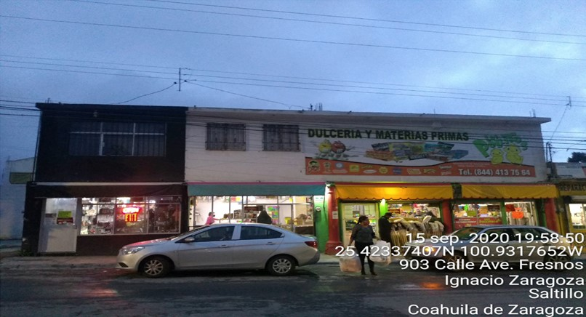

 |  |  |  |  |  |  |  |  |  |  |  |  |  |  |  |  |  |  |  |  |  |  |  |  |  |  | Acceso Restringido
 |  |  |  |  |  |  |  |  |  |  |  |  |  |  |  |  |  |  |  |  |  |  |  |  |  |  | Acceso Libre 24x7 365 Dias
4.- CONTACTOS
Propietario |  | Narciso Gonzalez Ortiz 8442914974 |  |  |  |  |  |  | Celular |  |  | 8442914974 |  |  |  |  | Casa
Contacto 1 |  |  |  |  |  |  |  |  | Celular |  |  |  |  |  |  |  | Casa |  |  |  |  |  |  |  |  |  | Llave
Contacto 2 |  |  |  |  |  |  |  |  | Celular |  |  |  |  |  |  |  | Casa |  |  |  |  |  |  |  |  |  | Candado Combinación
5.- ACCESOS |  |  |  |  |  |  |  |  |  |  |  |  |  |  |  |  |  |  |  |  |  |  |  |  |  |  | Memo |  | Llave | Caminando | Urbano
Horario de acceso |  |  | Acceso Libre 24x7 365 Dias |  |  |  |  |  |  |  |  |  |  |  |  |  |  |  |  |  |  |  |  |  |  |  | Notificación Previa |  | Memo | Vehículo 4 x 4
Tipo de acceso |  |  | Independiente |  |  |  |  | Paso de servidumbre |  |  |  |  |  | Si |  | No | Distancia |  |  | 0 |  |  | m. |  |  | Compartido | Llave y Candado de Combinación |  | Apoyo legal
Condiciones de acceso |  |  |  | Llave y Candado de Combinación |  |  |  |  |  |  |  |  |  |  |  | Ubicación de la zona |  |  |  |  | Urbana |  |  |  |  | Independiente | Llave, Candado de Combinacion, Memo y Notificacion Previa |  | Notificación previa
Usa de maquinas de elevación |  |  |  |  |  | Si |  | No |  |  |  |  |  |  |  |  |  |  |  |  |  |  |  |  |  |  | Memo y Notificación Previa
Comentarios |  | Acceso a pie de Av. Fresnos

6.- Caracterísiticas del sitio |  |  |  |  |  |  |  |  |  |  |  |  |  |  |  |  |  |  |  |  |  |  |  |  |  | Rawland | Mastil | Otro (No Listado)
Tipo de sitio |  |  | Rooftop |  |  |  | Tipo de Torre |  |  |  | Arriostrada |  |  |  |  | Tipo de predio |  |  |  | Otro (No Listado) |  |  |  |  |  | Rooftop | Arriostrada | Terreno Vacio
Altura de inmueble |  | 6 |  |  | m. | + | Altura de estructura |  |  |  | 0 |  |  | m. |  | .= | Altura Total |  |  |  | 6 |  |  | m. |  |  | Autosoportada | Plaza Comercial
 |  |  |  |  |  |  |  |  |  |  |  |  |  |  |  |  |  |  |  |  |  |  |  |  |  |  | Monopolo | Edificio de Oficinas
 | Elaboró |  |  |  |  |  |  |  |  |  |  |  |  |  |  | Autorizó |  |  |  |  |  |  |  |  |  |  | Minipolo | Bodega
Fernando Barajas Hernandez |  |  |  |  |  |  |  |  |  |  |  |  |  |  |  |  |  |  |  |  |  |  |  |  |  |  | Poste | Edificio Habitacional
 |  |  |  |  |  |  |  |  |  |  |  |  |  |  |  |  |  |  |  |  |  |  |  |  |  |  | Mastiles | Local Comercial
 |  |  |  |  |  |  |  |  |  |  |  |  |  |  |  |  |  |  |  |  |  |  |  |  |  |  | Adosaro a muros
 |  |  |  |  |  |  |  |  |  |  |  |  |  |  |  |  |  |  |  |  |  |  |  |  |  |  | Camuflaje

2
7.- EQUIPAMIENTO URBANO |  |  |  |  |  |  |  |  |  |  |  |  |  |  |  |  |  |  |  | Centros Comerciales
Tipo | Centros Comerciales |  |  |  |  |  |  |  |  |  |  |  | Distancia |  |  | 1000 |  |  | m. | Mercados
Tipo |  |  |  |  |  |  |  |  |  |  |  |  | Distancia |  |  |  |  |  | m. | Plazas públicas
Tipo |  |  |  |  |  |  |  |  |  |  |  |  | Distancia |  |  |  |  |  | m. | Plazas y jardines
Tipo |  |  |  |  |  |  |  |  |  |  |  |  | Distancia |  |  |  |  |  | m. | Centros de transferencia modal (Paraderos)
8.- USO DE SUELO ACTUAL |  |  |  |  |  |  |  |  |  |  |  |  |  |  |  |  |  |  |  | Bancos
Genero | Comercial |  |  |  |  | Sub - genero |  |  |  | Comercio vecinal de productos alimenticios frescos o semiprocesados |  |  |  |  |  |  |  |  |  | Gasolineras
Requiere cambio de uso de suelo |  |  |  |  |  |  |  |  |  |  |  |  | Si |  |  |  |  |  | No | Cooportativos
9.- LICENCIAS Y PERMISOS
 | DGAC |  |  |  | Uso de suelo |  |  |  |  |  |  | Estudio de Impacto Ambiental |  |  |  |  |  |  |  | Comercial |  | Baja
 | Anuencia vecinal |  |  |  | Estudio de salud |  |  |  |  |  |  | Estudio de imagen |  |  |  |  |  |  |  | Agricola |  | Media
 | Vo.Bo. Protección civil |  |  |  | Carta de no interferencia |  |  |  |  |  |  | Enfoque de mercado |  |  |  |  |  |  |  | Reserva Ecológica |  | Alta
10.- MONTOS DE RENTA |  |  |  |  |  |  |  |  |  |  |  |  |  |  |  |  |  |  |  | Ejidal
Nivel socio económico |  |  | Media |  |  |  |  | Mxn. |  | Área arrendada |  |  |  | 288.80 m2 |  |  |  |  |  | Otros
Renta solicitada por el arrendador |  |  | $10,500.00 |  |  |  |  | Mxn. |  | Monto Renta Base |  |  |  | $10,500.00
Renta asignada por AT&T |  |  | $10,500.00 |  |  |  |  | Mxn. |  | No Operadores |  |  |  | ATT |  |  |  |  |  | Educación media
Excedente Renta |  |  |  |  |  |  |  | m² |  | Monto de renta Split Final |  |  |  |  |  |  |  |  |  | Instituciones religiosas
% Ahorro |  |  |  |  |  |  |  | Renta libre de impuestos |  |  |  |  |  |  |  |  |  |  |  | Agricola
11.- Croquis de localización |  |  |  |  |  |  |  |  |  |  |  |  |  |  |  |  |  |  |  | Comunicaciones
Coordenadas anillo de busqueda | Latitud | 25 |  | 24 |  | 23.58 |  |  |  | 25.423218 |  | N | Sistema de Coordenadas |  |  |  | WGS84 |  |  | Centros de información
 | Longitud | 101 |  | 55 |  | 47.35 |  |  |  | -100.92982 |  | W | Altitud (msnm) |  |  |  |  |  |  | Abasto y almacenamientos
Nota: Se deben representar las coordenadas del anillo de busqueday las del candidado inidcanado la distancia entre ellos |  |  |  |  |  |  |  |  |  |  |  |  |  |  |  |  |  |  |  | Agencias y talleres de reparacion
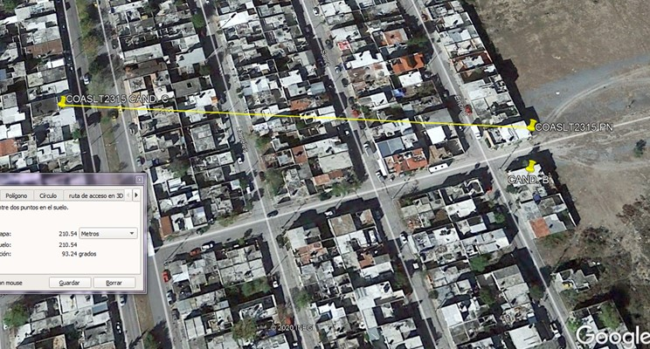
 |  |  |  |  |  |  |  |  |  |  |  |  |  |  |  |  |  |  |  | Servicios funerarios
 |  |  |  |  |  |  |  |  |  |  |  |  |  |  |  |  |  |  |  | Tranportes terrestres
 |  |  |  |  |  |  |  |  |  |  |  |  |  |  |  |  |  |  |  | Comercio vecinal de productos alimenticios frescos o semiprocesados
 |  |  |  |  |  |  |  |  |  |  |  |  |  |  |  |  |  |  |  | Servicios financieros bancarios y fiduciarios de seguros y similares
 |  |  |  |  |  |  |  |  |  |  |  |  |  |  |  |  |  |  |  | Producción artesanal o microindustrial de productos alimenticios, de uso personal y para el hogar
 |  |  |  |  |  |  |  |  |  |  |  |  |  |  |  |  |  |  |  | Servicios de capacitación, deportivos, culturales y recreativos a escala vecinal.

 |  |  |  |  |  |  |  |  |  |  |  |  |  |  |  |  |  |  |  |  | Baja
 |  |  |  |  |  |  |  |  |  |  |  |  |  |  |  |  |  |  |  |  | Media
12.- ENERGIA EN SITIO |  |  |  |  |  |  |  |  |  |  |  |  |  |  |  |  |  |  |  |  | Alta
Tipo de energia en la zona |  |  |  | Media |  |  | Tensión |  | Sub- estacion disponible |  |  |  |  |  |  |  | Si |  | No
Transformador mas cercano |  |  |  | 16 |  |  | m. |  | Factible uso de planta de emergencia |  |  |  |  |  |  |  | Si |  | No
Capacidad del transfortmador |  |  |  | 37.5 |  |  | Kvas |  | Transformador |  |  | Propio |  |  | Público |  |  | Privado
No poste del transformador |  |  |  |  |  |  |  |  | Espacio para acometida AT&T disponible |  |  |  |  |  |  |  | Si |  | No
Capacidad disponible del transformador para AT&T |  |  |  |  |  |  |  |  | Si |  | No

3
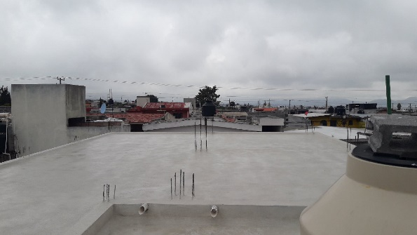
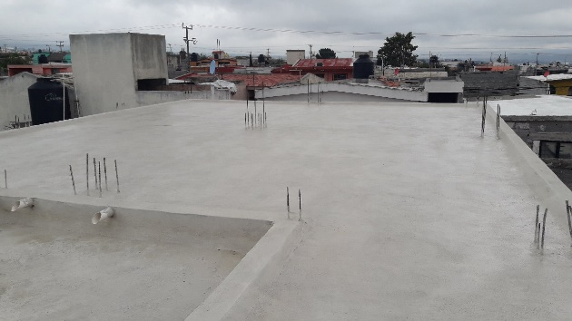
13.- REPORTE FOTOGRAFICO CONSTRUCCIÓN
Foto de transformador | Área de nicho | Acceso Actual
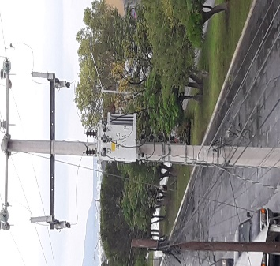
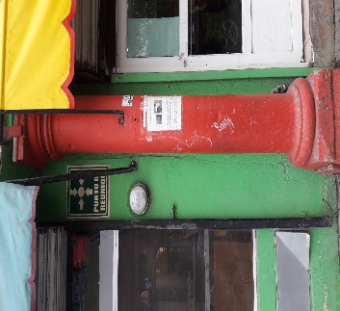
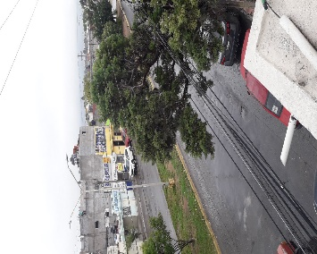

Área de torre | Área sistema de tierras | Trayectoria sistema de tierras
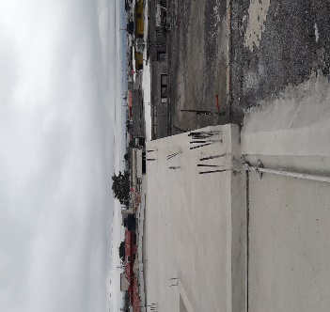
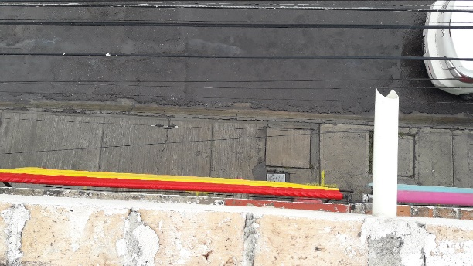
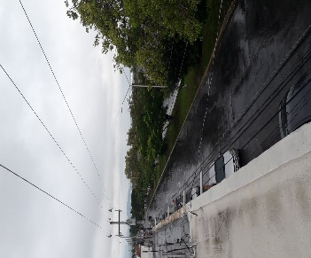

Área base de equipos | Trayectoria de escalerillas | Area Arrendada

4
14. LEVANTAMIENTO

 | 1. Levantamiento de sitio en planta
 | 2. Indicar calle y acceso, paso de servidumbre área de nicho y colindancias, marcar niveles
 | 3. En caso de sitios rooftop y/o señalar área de nicho asignada en sotano o planta baja y planta de equipos en azotea
 | 4. PARA SITIOS COLLLOCACIÓN LLENAR LA SIGUIENTE TABLA Y DIBUJAR ALZADO

 |  | PARA COLOCACIÓN IUSACELL | ALTURA EN METROS
 |  | RAD CENTER DISPONIBLE PARA RF
 |  | RAD CENTER DISPONIBLE PARA MW1
 |  | RAD CENTER DISPONIBLE PARA MW2
 |  | RAD CENTER DISPONIBLE PARA MW3
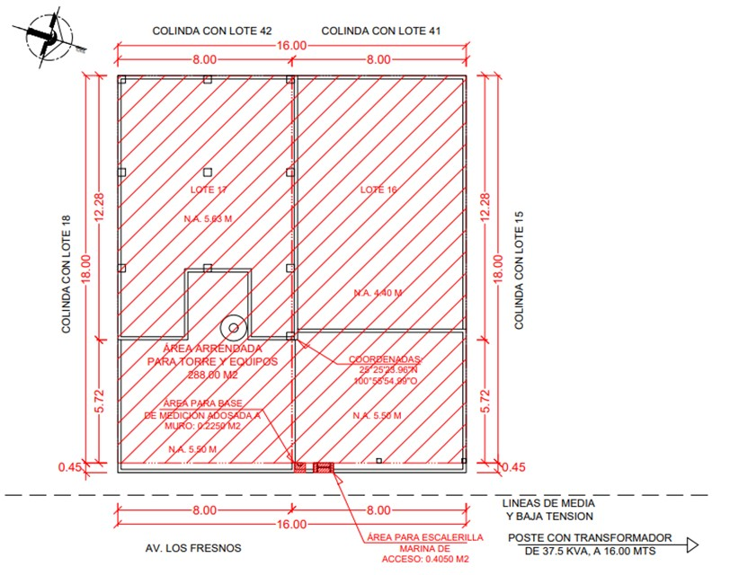

1 de 2

 | 1. Levantamiento de sitio en alzado
 | 2. Indicar niveles del inmueble

2 de 2

5
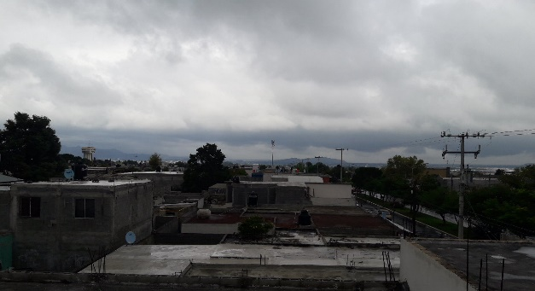
15.- REPORTE FOTOGRÁFICO LÍNEA DE VISTA
0° | 30° | 60°
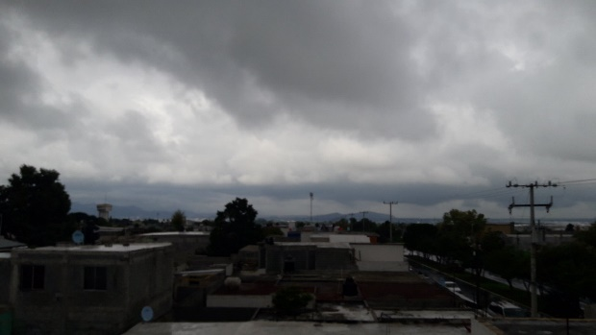
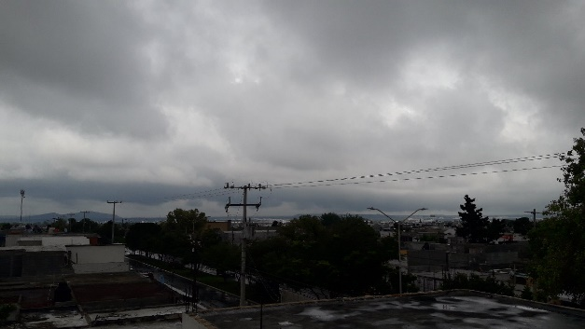
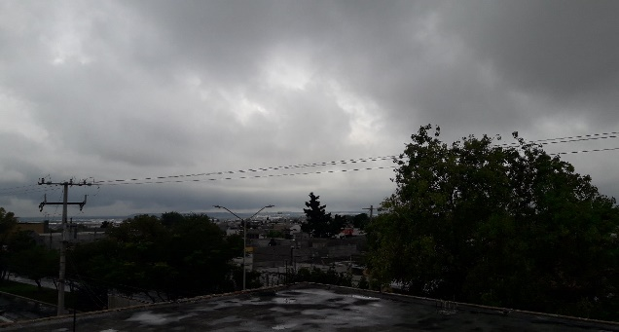

90° | 120° | 150°
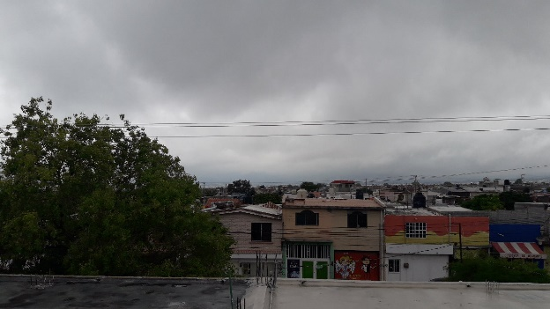
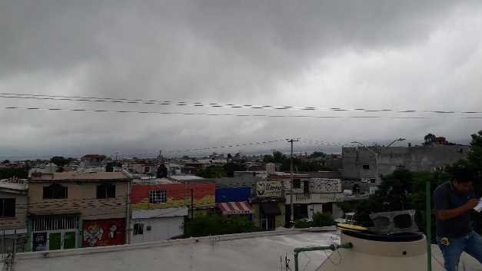
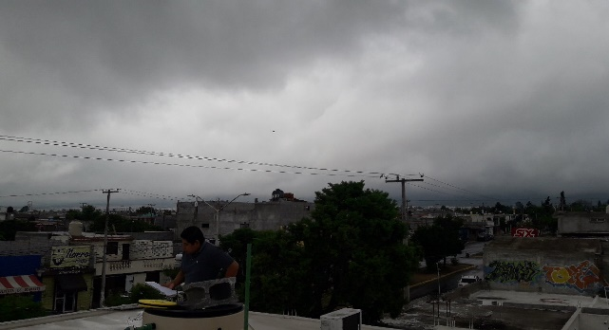

180° | 210° | 240°
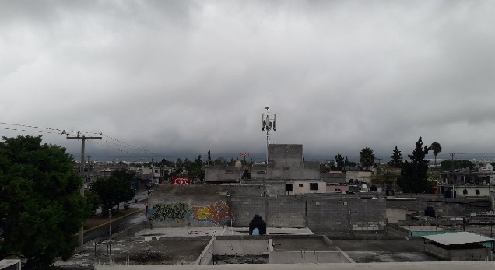
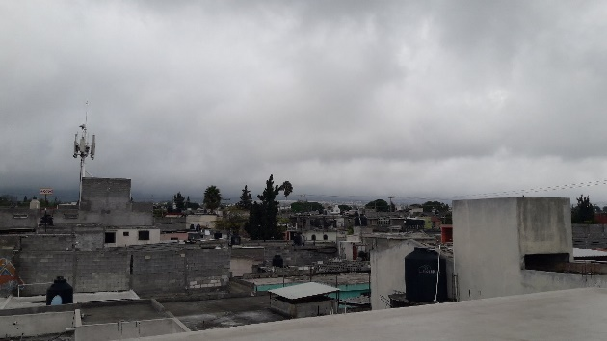
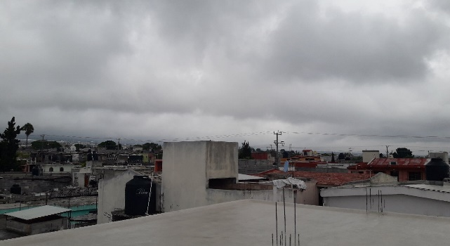

270° | 300° | 330°
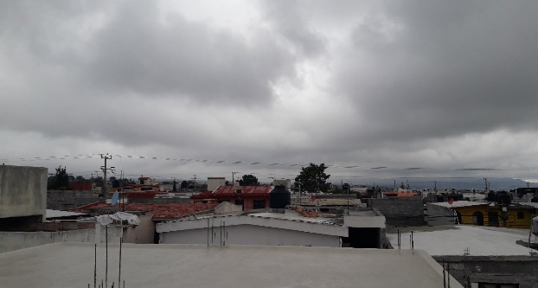
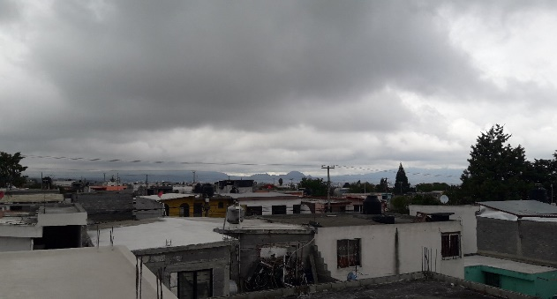
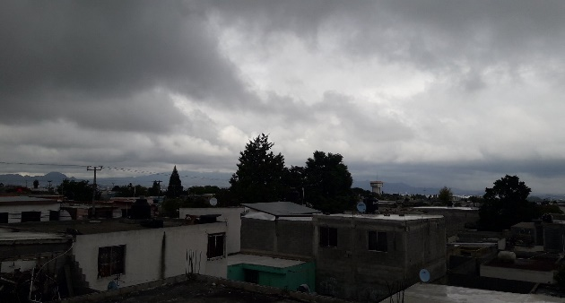

360°

